2020_10_data
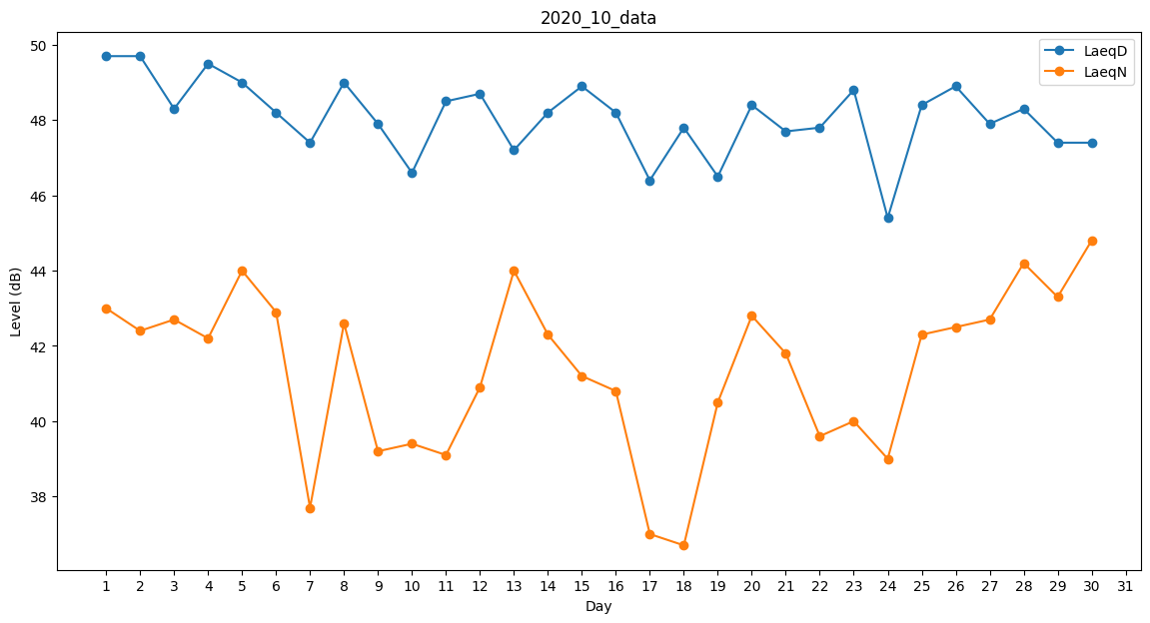
Day | LaeqD | LaeqN
1 | 49.7 | 43
2 | 49.7 | 42.4
3 | 48.3 | 42.7
4 | 49.5 | 42.2
5 | 49 | 44
6 | 48.2 | 42.9
7 | 47.4 | 37.7
8 | 49 | 42.6
9 | 47.9 | 39.2
10 | 46.6 | 39.4
11 | 48.5 | 39.1
12 | 48.7 | 40.9
13 | 47.2 | 44
14 | 48.2 | 42.3
15 | 48.9 | 41.2
16 | 48.2 | 40.8
17 | 46.4 | 37
18 | 47.8 | 36.7
19 | 46.5 | 40.5
20 | 48.4 | 42.8
21 | 47.7 | 41.8
22 | 47.8 | 39.6
23 | 48.8 | 40
24 | 45.4 | 39
25 | 48.4 | 42.3
26 | 48.9 | 42.5
27 | 47.9 | 42.7
28 | 48.3 | 44.2
29 | 47.4 | 43.3
30 | 47.4 | 44.8
31 | 44.1 | 0

